Sheet1
ppo,trpo,sac | c | PPO | TRPO | SAC |  | c | PPO | TRPO | SAC |  | PPO | TRPO | SAC |  |  |  |  | final value
537,000,378,000,585,000 | 1 | 537000 | 378000 | 585000 |  | 1 | 537000 | 378000 | 585000 | 1500000 | 36% | 25% | 39% | 356.568 | 242.676 | 383.37 | 982.614 | 962
 | 3 | 1485000 | 8000 | 7000 |  | 3 | 1485000 | 8000 | 7000 | 1500000 | 99% | 1% | 0% | 986.04 | 5.136 | 4.5873333333 | 995.76333333 | 1024
 | 6 | 1153000 | 284429 | 60000 |  | 6 | 1153000 | 284429 | 60000 | 1497429 | 77% | 19% | 4% | 766.9064777 | 182.91693763 | 39.387510192 | 989.21092553 | 1026
 | 9 | 1170000 | 270000 | 60000 |  | 9 | 1170000 | 270000 | 60000 | 1500000 | 78% | 18% | 4% | 776.88 | 173.34 | 39.32 | 989.54 | 1016
 | 12 | 0 | 956575 | 541000 |  | 12 | 0 | 956575 | 541000 | 1497575 | 0% | 64% | 36% | 0 | 615.11558687 | 355.10942691 | 970.22501377 | 923
 | 15 | 356000 | 269214 | 874000 |  | 15 | 356000 | 269214 | 874000 | 1499214 | 24% | 18% | 58% | 236.50793016 | 172.92600122 | 573.06161762 | 982.495549 | 1015

 |  |  |  |  |  |  | PPO | 996
 |  |  |  |  |  |  | TRPO | 963
 |  |  |  |  |  |  | SAC | 983

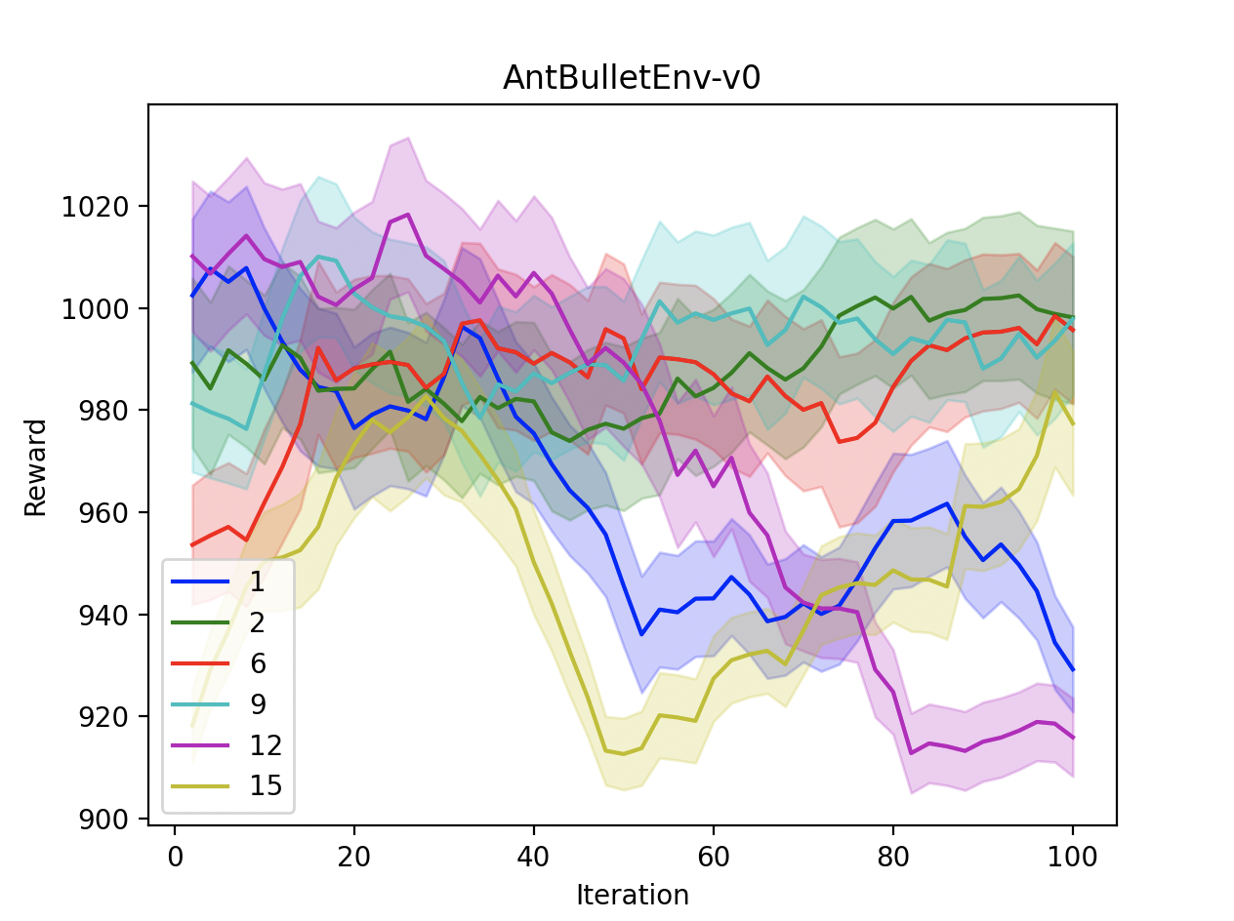

 |  |  |  |  | PPO | 996
 |  |  |  |  | TRPO | 963
 |  |  |  |  | SAC | 983

